Criterio Generalizado
wi | 0.1 | 0.2 | 0.3 | 0.4
 | C1 | C2 | C3 | C4
a1 | 2 | 7 | 2 | 7
a2 | 5 | 0 | 3 | 4 |  |  |  |  |  | a1 | a2 | a3 | a4
a3 | 1 | 9 | 8 | 0 |  |  |  |  | P_1 | 2 | 5 | 1 | 8
a4 | 8 | 3 | 6 | 4 |  |  |  | a1 | 2 | 0 | 0 | 0.25 | 0
 |  |  |  |  |  |  |  | a2 | 5 | 0.75 | 0 | 1 | 0
 |  |  |  |  |  |  |  | a3 | 1 | 0 | 0 | 0 | 0
PI | a1 | a2 | a3 | a4 | Φ+ |  |  | a4 | 8 | 1 | 0.75 | 1 | 0
a1 | 0 | 0.6 | 0.425 | 0.4 | 1.425
a2 | 0.075 | 0 | 0.5 | 0 | 0.575
a3 | 0.3 | 0.35 | 0 | 0.1 | 0.75 |  |  |  |  | a1 | a2 | a3 | a4
a4 | 0.1 | 0.075 | 0.5 | 0 | 0.675 |  |  |  | P_2 | 7 | 0 | 9 | 3
Φ− | 0.475 | 1.025 | 1.425 | 0.5 |  |  |  | a1 | 7 | 0 | 1 | 0 | 0
 |  |  |  |  |  |  |  | a2 | 0 | 0 | 0 | 0 | 0
 |  |  |  |  |  |  |  | a3 | 9 | 0 | 1 | 0 | 0.5
S+ | a1 | a2 | a3 | a4 |  |  |  | a4 | 3 | 0 | 0 | 0 | 0
a1 | 0 | 0 | 0 | 0
a2 | 1 | 0 | 1 | 1
a3 | 1 | 0 | 0 | 0 |  |  |  |  |  | a1 | a2 | a3 | a4
a4 | 1 | 0 | 1 | 0 |  |  |  |  | P_3 | 7 | 0 | 9 | 3
 |  |  |  |  |  |  |  | a1 | 7 | 0 | 0 | 0 | 0
 |  |  |  |  |  |  |  | a2 | 0 | 0 | 0 | 0 | 0
S- | a1 | a2 | a3 | a4 |  |  |  | a3 | 9 | 1 | 0.5 | 0 | 0
a1 | 0 | 0 | 0 | 0 |  |  |  | a4 | 3 | 0 | 0 | 0 | 0
a2 | 1 | 0 | 0 | 1
a3 | 1 | 1 | 0 | 1
a4 | 1 | 0 | 0 | 0 |  |  |  |  |  | a1 | a2 | a3 | a4
 |  |  |  |  |  |  |  |  | P_4 | 7 | 0 | 9 | 3
 |  |  |  |  |  |  |  | a1 | 7 | 0 | 1 | 1 | 1
I+ | a1 | a2 | a3 | a4 |  |  |  | a2 | 0 | 0 | 0 | 1 | 0
a1 | 1 | 0 | 0 | 0 |  |  |  | a3 | 9 | 0 | 0 | 0 | 0
a2 | 0 | 1 | 0 | 0 |  |  |  | a4 | 3 | 0 | 0 | 1 | 0
a3 | 0 | 0 | 1 | 0
a4 | 0 | 0 | 0 | 1

I- | a1 | a2 | a3 | a4
a1 | 1 | 0 | 0 | 0
a2 | 0 | 1 | 0 | 0
a3 | 0 | 0 | 1 | 0
a4 | 0 | 0 | 0 | 1

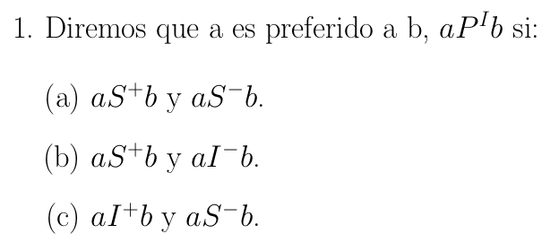
 |  |  |  |  |  |  | a1 | a2 | a3 | a4
 |  |  |  |  |  | a1 | 0 | 0 | 0 | 0 |  | Conclusión 1: a1 P a2, a1 P a3, a1 P a4, a4 P a2
 |  |  |  |  |  | a2 | 1 | 0 | 0 | 1 |  | Conclusión 2: Ninguna relación indiferente
 |  |  |  |  |  | a3 | 1 | 0 | 0 | 0 |  | Conclusión 3: a2 R a3, a3 R a4
 |  |  |  |  |  | a4 | 1 | 0 | 0 | 0

